Feuil1
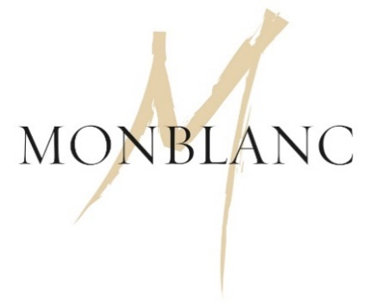 

BON DE COMMANDE MENU TÊTE A TÊTE

Nom : | Prénom :

Adresse de facturation:

Téléphone et mail :

Votre commande est : | À retirer au laboratoire le lundi 14 février dès 9h00
 | À livrer le lundi 14 février de 10h00 à 16h00
 | Livraison offerte

Adresse de livraison (si différente de l'adresse de facturation) :

MENU TÊTE A TÊTE : 159,00€
 |  | QUANTITÉ
COCKTAIL
8 pièces cocktail par personne

ENTRÉES
Homard bleu aux sarments de vigne
Carpaccio de langoustine

PLATS (à partager)
Le pigeon Wellington, impérial d'Angelin au foie gras du Gers, cuisse confite, sauce Périgueux
Le mignon de veau français, contisé à la truffe du Périgord et comté millésimé, jus corsé
Garniture: Raviole tricorne de patate douce aux marrons et asperges vertes du Perthuis

DESSERTS
Passionnément vanille: biscuit amande, crémeux et mousse vanille, caramel passion (à partager)
Saint Honoré Chocolat: crémeux chocolat citron vert, sablé cacao, chantilly chocolat lait et gingembre
Total menu Tête à Tête pour 2 personnes |  | 159.00 €

CARTE DES VINS
VIN ROUGE |  | Prix | Quantité | TOTAL
Esprit de Chevalier 2014, Pessac Léognan 1/2 bouteille |  | 19.20 € |  | 0.00 €
Château Fonbadet 2010, Pauillac |  | 47.50 € |  | 0.00 €
Château Bellegrave 2012, Pomerol Bio |  | 53.00 € |  | 0.00 €
Domaine de Chevalier 2014, Pessac-Léognan |  | 82.80 € |  | 0.00 €

VIN BLANC
Château Bonnet 2020, Bordeaux |  | 9.95 € |  | 0.00 €
La Croix Carbonnieux 2017, Pessac Léognan |  | 22.70 € |  | 0.00 €
Caillou Blanc du Château Talbot 2019, Bordeaux |  | 51.60 € |  | 0.00 €

VIN LIQUOREUX
Château Vari 2003, Monbazillac |  | 25.90 € |  | 0.00 €
Château Guiraud 2002, Sauternes |  | 79.90 € |  | 0.00 €
Château Climens 2005, Barsac |  | 82.80 € |  | 0.00 €

VIN EFFERVESCENT
Clos des Cordeliers 2016, Crémant de Bordeaux |  | 16.90 € |  | 0.00 €
Jacquart Brut, Champagne |  | 33.60 € |  | 0.00 €
Taittinger Brut, Champagne |  | 46.50 € |  | 0.00 €
Deutz Brut, Champagne |  | 102.00 € |  | 0.00 €
TOTAL carte des vins |  | 0.00 €

TOTAL |  | 159 €

Signature précédée de la mention « Bon pour accord »

